このファイルの説明と解の求め方
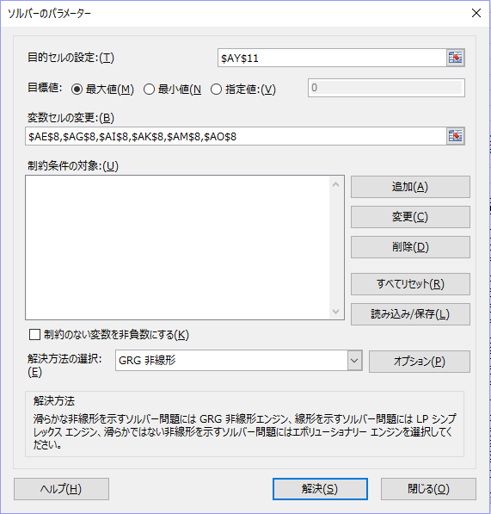
本ファイルは以下の3つのシートから成ります
・「このファイルの説明と解の求め方」：このシートです．
・「分析データ」：データの加工，分析を行うシートです．
・「結果の表示」：分析データシートで得られた結果からグラフ化するときのシートです．

以下では「分析データ」シートについて説明します．
A～J列が回答者の回答です．ただし，8つのプロファイルの順位を答えてもらっていること，また本書で説明したように順位についての条件付き確率を計算するために8-1=7行にわたって複製しています．
一人目のデータは以下のようになっています．

回答者 | 順位 | A | B | C | D | E | F | G | H
1 | 1 | 3 | 4 | 2 | 6 | 1 | 7 | 5 | 8
 | 2 | 3 | 4 | 2 | 6 | 1 | 7 | 5 | 8
 | 3 | 3 | 4 | 2 | 6 | 1 | 7 | 5 | 8
 | 4 | 3 | 4 | 2 | 6 | 1 | 7 | 5 | 8
 | 5 | 3 | 4 | 2 | 6 | 1 | 7 | 5 | 8
 | 6 | 3 | 4 | 2 | 6 | 1 | 7 | 5 | 8
 | 7 | 3 | 4 | 2 | 6 | 1 | 7 | 5 | 8

上記のB列はこの後説明する1～7位についてそれぞれ選択確率を計算するための行です．
「分析データ」のC～J列が各プロファイルへの回答順位です．
「分析データ」のL～S列で各順位行について，その順位以下のデータのみを使って順位をつけなおします．例えば，3位の行の場合，3位を3位以下の1位，4位を3位以下の2位というようにします．1，2位の回答には便宜上0を入れました．

1 | 3 | 3 | 4 | 2 | 6 | 1 | 7 | 5 | 8
 |  |  |  | ↓
1 | 3 | 1 | 2 | 0 | 4 | 0 | 5 | 3 | 6

「分析データ」のU～AB列で各順位についてのロジットの分子と分母を特定します．ここでは分子は1，分母は分子に加え2を付けました．

1 | 3 | 1 | 2 | 0 | 4 | 0 | 5 | 3 | 6
 |  |  |  | ↓
1 | 3 | 1 | 2 | 0 | 2 | 0 | 2 | 2 | 2

なお，「分析データ」のT13～AB13は各プロファイルの効用値で，これはその上部の直交表と，AD6～AP8セルに示した各属性各水準の部分効用を照らしあ合わせて該当するものを足し合わせた値になっています．

「分析データ」AD～AK列，AN～AU列が各順位のロジットモデルで用いる（すなわち分母は特定順位以下のプロファイル，分子はその順位のプロファイル）の効用値の指数値でそれぞれAL列とAV列に合計が計算されています．

分母
1 | 3 | 2.2428766706 | 0.69924869251 | 0 | 1.0423587649 | 0 | 0.40068607783 | 1.067512898 | 0.26321923106 | 5.7159023349
分子
1 | 3 | 2.2428766706 | 0 | 0 | 0 | 0 | 0 | 0 | 0 | 2.2428766706

AW列がAL列でAV列を割った条件付きせ選択確率で，AY列がその対数値です．

AW | 0.3923=2.24288/5.7159
AY | -0.93549=LN(0.3923)

「分析データ」のAY11セルが全体の対数尤度となり，これを最大にする部分効用（AD8:AP8）を求めます．

ソルバー起動し，下のように設定し解を求めます．
なお，今回は各属性が2水準であったので，各属性の水準の平均値を0とする代わりに，水準2の部分効用＝-水準1の部分効用としてセルで計算しています．
初期値によっては解が多少変わったり，場合によっては解が得られない場合もありますので，その場合は初期値を変えてソルバーを実行してください．

結果の表示
部分効用 | 画質 |  |  | 色 |  | メモリ |  | ズーム |  | 重さ |  | バッテリー
 | 4K | 標準 |  | 黒 | エンジ | 32G | 64G | 20倍 | 10倍 | 普通 | 軽い | 2時間 | 1時間
 | 0.37235489332 | -0.37235489332 |  | 0.057506836803 | -0.057506836803 | -0.20485650356 | 0.20485650356 | 0.64140191276 | -0.64140191276 | -0.11091570514 | 0.11091570514 | 0.052267835704 | -0.052267835704

水準の重要度 |  | 画質 | 0.74470978664
 |  | 色 | 0.11501367361
 |  | メモリ | 0.40971300711
 |  | ズーム | 1.2828038255
 |  | 重さ | 0.22183141028
 |  | バッテリー | 0.10453567141
4K | 0.37235489332
標準 | -0.37235489332
黒 | 0.057506836803
エンジ | -0.057506836803
32G | -0.20485650356
64G | 0.20485650356
20倍 | 0.64140191276
10倍 | -0.64140191276
普通 | -0.11091570514
軽い | 0.11091570514
2時間 | 0.052267835704
1時間 | -0.052267835704

